1
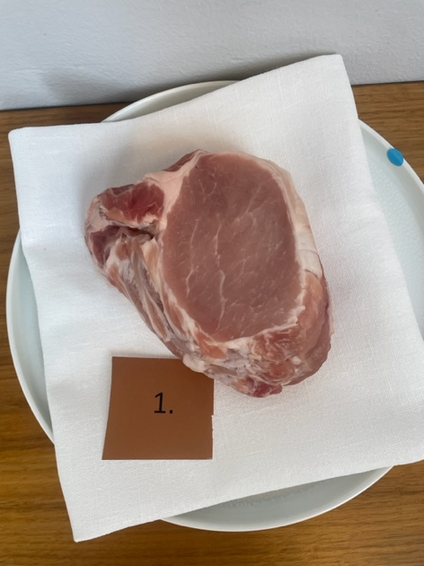

Nummer: |  | 1
Producent: | Referens
Plats:
Ras:
Levnadsätt:
Ålder:
Kön:
Foder:
Slakteri:
Slaktdatum:
Slaktvikt:
Formklass:
Fettklass:
Nedkylning:
Hängning hel/halv:
Nedskärning detalj:
Hängmörning:
Förpackning
Levererat: | Köpt i butik

Antal kockar: | 13
Råvara 1
 | UTSEENDE | MÖRHET | SAFTIGHET | SMAK
Kock 1 | 4 | 4 | 4 | 3.5
Kock 2 | 4 | 4 | 4 | 4
Kock 3 | 3 | 4 | 4 | 4
Kock 4 | 5 | 6 | 6 | 4
Kock 5 | 5 | 5 | 5 | 5
Kock 6 | 4 | 4 | 3 | 4
Kock 7 | 4 | 4 | 3 | 5
Kock 8 | 2 | 6 | 4.5 | 4.5
Kock 9 | 5 | 6 | 6 | 5
Kock 10 | 7 | 6.5 | 6.5 | 4
Kock 11 | 3 | 4 | 4 | 4
Kock 12 | 4 | 6 | 6 | 3
Kock 13 | 7 | 6 | 6.5 | 7
Kockar | UTSEENDE | MÖRHET | SAFTIGHET | SMAK | Potential
 | Skala 1-10 | Skala 1 - 10 | Skala 1-10 | Skala 1 - 10 | 35-50 poäng = Exceptionell råvara
 | x 1 | x 1 | x 1 | x 2 | 30-34 = Utmärkt råvarukvalité
 |  |  |  |  | 25-29 = Hög råvarukvalité
 |  |  |  |  | 20-24 = Standard råvara
Kock 1 | 4 | 4 | 4 | 3.5
Kock 2 | 4 | 4 | 4 | 4
Kock 3 | 3 | 4 | 4 | 4
Kock 4 | 5 | 6 | 6 | 4
Kock 5 | 5 | 5 | 5 | 5
Kock 6 | 4 | 4 | 3 | 4
Kock 7 | 4 | 4 | 3 | 5
Kock 8 | 2 | 6 | 4.5 | 4.5
Kock 9 | 5 | 6 | 6 | 5
Kock 10 | 7 | 6.5 | 6.5 | 4
Kock 11 | 3 | 4 | 4 | 4
Kock 12 | 4 | 6 | 6 | 3
Kock 13 | 7 | 6 | 6.5 | 7
summa | 57 | 65.5 | 62.5 | 114 | 23.00
potential | 4.38 | 5.04 | 4.81 | 8.77 | 23.00

TILLAGNINGSPROTOKOLL |  |  |  |  | KOCKARNAS KOMMENTARER:
Förpackning: |  |  |  |  | Utseende i rå form:
Utseende:
Tillagning:

Metod: |  |  |  |  | Mörhet:
Salt:
Temperatur:
Före: |  |  |  |  | Saftighet:
Efter:
Ur ugn:
Efter vila: |  |  |  |  | Smak:
Tid i ugn:
Vila tid:

Kommentar EXRÅ:

2
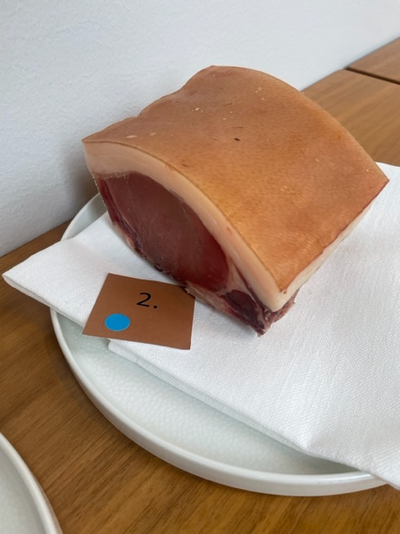

Nummer: |  | 2
Producent: | Alpha Waguy AB
Plats:
Ras: | Berkeshire
Levnadsätt: | Utegris året om, hagmark & hyddor
Ålder: | 23 mån
Kön: | Gylta
Foder: | Ensilage, halm, havre, äpple, gräs
Slakteri: | Öströö Fårfarm, Tvååker
Slaktdatum: | 2003-10-23
Slaktvikt: | ca 100 kg
Formklass:
Fettklass:
Nedkylning: | 0-1°
Hängning hel/halv: | Halvkropp
Nedskärning detalj: | Styckat detalj 08/10/2023
Hängmörning: | 0-1° luftfukt 85%, Dryage skåp, 8/10-26/10
Förpackning | Charkpapper
Levererat: | 2023-10-26

Antal kockar: | 13
Råvara 2
 | UTSEENDE | MÖRHET | SAFTIGHET | SMAK
Kock 1 | 6.5 | 4 | 3 | 4.5
Kock 2 | 4 | 4 | 4 | 3
Kock 3 | 5 | 4 | 4 | 4
Kock 4 | 6 | 4 | 5 | 4
Kock 5 | 6 | 4 | 4 | 4
Kock 6 | 5.5 | 4.5 | 4.5 | 4.5
Kock 7 | 7 | 4.5 | 4 | 5
Kock 8 | 6 | 5 | 5.5 | 6
Kock 9 | 8 | 4 | 4 | 6
Kock 10 | 8 | 3 | 2 | 2
Kock 11 | 4 | 3 | 3 | 2.5
Kock 12 | 5 | 2 | 3 | 3
Kock 13 | 5 | 6 | 6 | 6.5
Kockar | UTSEENDE | MÖRHET | SAFTIGHET | SMAK | Potential
 | Skala 1-10 | Skala 1 - 10 | Skala 1-10 | Skala 1 - 10 | 35-50 poäng = Exceptionell råvara
 | x 1 | x 1 | x 1 | x 2 | 30-34 = Utmärkt råvarukvalité
 |  |  |  |  | 25-29 = Hög råvarukvalité
 |  |  |  |  | 20-24 = Standard råvara
Kock 1 | 6.5 | 4 | 3 | 4.5
Kock 2 | 4 | 4 | 4 | 3
Kock 3 | 5 | 4 | 4 | 4
Kock 4 | 6 | 4 | 5 | 4
Kock 5 | 6 | 4 | 4 | 4
Kock 6 | 5.5 | 4.5 | 4.5 | 4.5
Kock 7 | 7 | 4.5 | 4 | 5
Kock 8 | 6 | 5 | 5.5 | 6
Kock 9 | 8 | 4 | 4 | 6
Kock 10 | 8 | 3 | 2 | 2
Kock 11 | 4 | 3 | 3 | 2.5
Kock 12 | 5 | 2 | 3 | 3
Kock 13 | 5 | 6 | 6 | 6.5
summa | 76 | 52 | 52 | 110 | 22.31
potential | 5.85 | 4.00 | 4.00 | 8.46 | 22.31

TILLAGNINGSPROTOKOLL |  |  |  | KOCKARNAS KOMMENTARER:
Förpackning: |  |  |  | Utseende i rå form: | Liten nätt, bra styckning
Utseende: |  |  |  |  | Fint fett, ljus rosa,
Tillagning:

Metod: |  |  |  | Mörhet: | Tuff munkänsla
Salt: |  |  |  |  | Tuggigt och hård
Temperatur:
Före: |  |  |  | Saftighet: | Släpper inte så mycket vätska, drar åt torr
Efter: |  |  |  |  | Torra fibrer, kort saftighet
Ur ugn:
Efter vila: |  |  |  | Smak: | God kappa, lite stallighet, frisk i fettet, lite kort i smaken, järnig
Tid i ugn: |  |  |  |  | Bra doft men smakar mindre
Vila tid: |  |  |  |  | Metallisk ton med syra, viss nötighet

Kommentar EXRÅ:

3
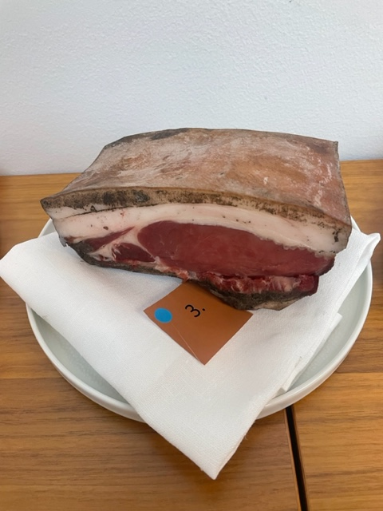

Nummer: |  | 3
Producent: | Alpha Waguy AB
Plats:
Ras: | Berkeshire
Levnadsätt: | Utegris året om, hagmark & hyddor
Ålder: | 23 mån
Kön: | Gylta
Foder: | Ensilage, halm, havre, äpple, gräs
Slakteri: | Öströö Fårfarm, Tvååker
Slaktdatum: | 2003-10-23
Slaktvikt: | ca 100 kg
Formklass:
Fettklass:
Nedkylning: | 0-2°
Hängning hel/halv: | Halvkropp
Nedskärning detalj: | Styckat detalj 08/10/2023
Hängmörning: | 0-2° luftfukt 85%, Dryage skåp, 8/10-26/10
Förpackning | Charkpapper
Levererat: | 2023-10-26

Antal kockar: | 13
Råvara 3
 | UTSEENDE | MÖRHET | SAFTIGHET | SMAK
Kock 1 | 6 | 4.5 | 4 | 4
Kock 2 | 5 | 5 | 4 | 3
Kock 3 | 8 | 4 | 5 | 4
Kock 4 | 4 | 4 | 4 | 5
Kock 5 | 6 | 4 | 5 | 6
Kock 6 | 6 | 6 | 6.5 | 7.5
Kock 7 | 7 | 7 | 5 | 6
Kock 8 | 7 | 7 | 7.5 | 8
Kock 9 | 7 | 5 | 5 | 6
Kock 10 | 7.5 | 3 | 4 | 5
Kock 11 | 6 | 4 | 4 | 3
Kock 12 | 7 | 4 | 4.5 | 5
Kock 13 | 7 | 7 | 7 | 7
Kockar | UTSEENDE | MÖRHET | SAFTIGHET | SMAK | Potential
 | Skala 1-10 | Skala 1 - 10 | Skala 1-10 | Skala 1 - 10 | 35-50 poäng = Exceptionell råvara
 | x 1 | x 1 | x 1 | x 2 | 30-34 = Utmärkt råvarukvalité
 |  |  |  |  | 25-29 = Hög råvarukvalité
 |  |  |  |  | 20-24 = Standard råvara
Kock 1 | 6 | 4.5 | 4 | 4
Kock 2 | 5 | 5 | 4 | 3
Kock 3 | 8 | 4 | 5 | 4
Kock 4 | 4 | 4 | 4 | 5
Kock 5 | 6 | 4 | 5 | 6
Kock 6 | 6 | 6 | 6.5 | 7.5
Kock 7 | 7 | 7 | 5 | 6
Kock 8 | 7 | 7 | 7.5 | 8
Kock 9 | 7 | 5 | 5 | 6
Kock 10 | 7.5 | 3 | 4 | 5
Kock 11 | 6 | 4 | 4 | 3
Kock 12 | 7 | 4 | 4.5 | 5
Kock 13 | 7 | 7 | 7 | 7
summa | 83.5 | 64.5 | 65.5 | 139 | 27.12
potential | 6.42 | 4.96 | 5.04 | 10.69 | 27.12

TILLAGNINGSPROTOKOLL |  |  |  | KOCKARNAS KOMMENTARER:
Förpackning: |  |  |  | Utseende i rå form: | Oklart vad den rullats i Mörk kött färg
Utseende: |  |  |  |  | Låg marmorering fast fint fett
Tillagning: |  |  |  |  | Bra storlek

Metod: |  |  |  | Mörhet: | Tuff munkänsla
Salt: |  |  |  |  | För tuggig, inte särskilt mör
Temperatur:
Före: |  |  |  | Saftighet: | Viss torrhet och smular
Efter: |  |  |  |  | Med fettet mycket bättre
Ur ugn:
Efter vila: |  |  |  | Smak: | Kappan är nötig, lång smak, bra textur,
Tid i ugn: |  |  |  |  | Viss nötighet, viss grädde, mineral, järnig
Vila tid: |  |  |  |  | Friskt fett med lätt köttsmak

Kommentar EXRÅ:

4
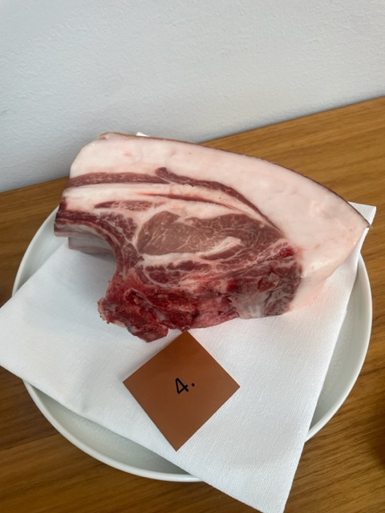

Nummer: |  | 4
Producent: | Blekslätten Gård
Plats:
Ras: | Mangalica Österrikiska Linjer
Levnadsätt: | Hägn
Ålder: | 15 mån
Kön: | Gylta
Foder: | Korn, drav, proteinkoncentrat
Slakteri: | Marieberg Slakteri
Slaktdatum: | 2023-10-16
Slaktvikt: | 83 kg
Formklass: | Fett/Kött % +45
Fettklass:
Nedkylning: | Kylrum
Hängning hel/halv: | Halvkropp 1 vecka
Nedskärning detalj: | 2023-10-24
Hängmörning: | 1 vecka
Förpackning | Charkpapper
Levererat:

Antal kockar: | 13
Råvara 4
 | UTSEENDE | MÖRHET | SAFTIGHET | SMAK
Kock 1 | 8 | 6 | 5.5 | 6.5
Kock 2 | 7 | 6 | 6 | 6
Kock 3 | 8 | 5 | 5 | 6
Kock 4 | 7 | 6 | 6 | 7
Kock 5 | 8.5 | 7.5 | 8 | 8
Kock 6 | 9.5 | 8.5 | 9 | 9.5
Kock 7 | 9 | 8 | 9 | 8
Kock 8 | 10 | 8.5 | 10 | 9.5
Kock 9 | 9 | 7 | 8 | 8
Kock 10 | 8.5 | 8.5 | 7 | 7
Kock 11 | 6 | 5 | 6 | 6
Kock 12 | 8 | 5 | 7 | 6.5
Kock 13 | 8 | 8 | 8 | 9
Kockar | UTSEENDE | MÖRHET | SAFTIGHET | SMAK | Potential
 | Skala 1-10 | Skala 1 - 10 | Skala 1-10 | Skala 1 - 10 | 35-50 poäng = Exceptionell råvara
 | x 1 | x 1 | x 1 | x 2 | 30-34 = Utmärkt råvarukvalité
 |  |  |  |  | 25-29 = Hög råvarukvalité
 |  |  |  |  | 20-24 = Standard råvara
Kock 1 | 8 | 6 | 5.5 | 6.5
Kock 2 | 7 | 6 | 6 | 6
Kock 3 | 8 | 5 | 5 | 6
Kock 4 | 7 | 6 | 6 | 7
Kock 5 | 8.5 | 7.5 | 8 | 8
Kock 6 | 9.5 | 8.5 | 9 | 9.5
Kock 7 | 9 | 8 | 9 | 8
Kock 8 | 10 | 8.5 | 10 | 9.5
Kock 9 | 9 | 7 | 8 | 8
Kock 10 | 8.5 | 8.5 | 7 | 7
Kock 11 | 6 | 5 | 6 | 6
Kock 12 | 8 | 5 | 7 | 6.5
Kock 13 | 8 | 8 | 8 | 9
summa | 106.5 | 89 | 94.5 | 194 | 37.23
potential | 8.19 | 6.85 | 7.27 | 14.92 | 37.23

TILLAGNINGSPROTOKOLL |  |  |  | KOCKARNAS KOMMENTARER:
Förpackning: |  |  |  | Utseende i rå form: | Fin marmorering, fast fint styckad
Utseende: |  |  |  |  | Vacker detalj, stor fin kappa
Tillagning: |  |  |  |  | Fin färg på köttet och fettet med en grym marmorering

Metod: |  |  |  | Mörhet: | Bra mörhet, perfekt!
Salt: |  |  |  |  | Mycket fin konsistens på mörhet
Temperatur:
Före: |  |  |  | Saftighet: | Mycket saftig med bra fett
Efter: |  |  |  |  | Otroligt trevlig upplevelse
Ur ugn:
Efter vila: |  |  |  | Smak: | Mäktig kappa, laktos, lardo, grädde, umami, hö
Tid i ugn: |  |  |  |  | Viss syra, nötighet och djup, smör/grädde
Vila tid: |  |  |  |  | Bäst idag!

Kommentar EXRÅ:

